Hướng dẫn
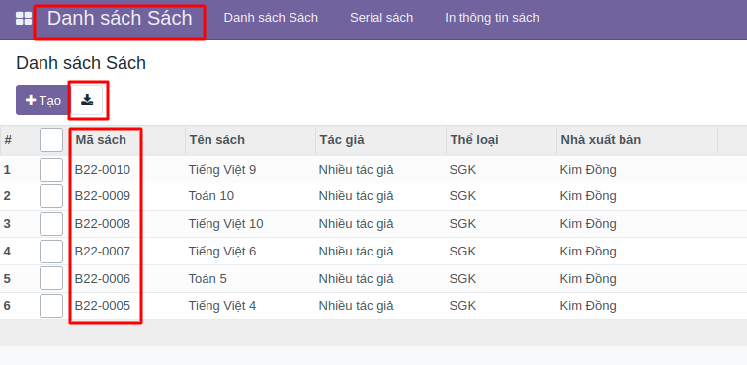
Trường: “Sách mua/Mã sách” phải đúng 100% trên hệ thống
Lấy mã sách bằng cách vào menu như hình, ấn vào icon dowload
kế bên nút “Tạo” để tải về danh sách trên hệ thống
Sau đó coppy mã này dán vào cột “Sách mua/ Mã sách”

